rentier_daten
Entwicklung der Fluggeschwindigkeit
Rentier-ID | Versuchsbedingung | Geschwindigkeit vor Doping (km/h) | Geschwindigkeit nach Doping (km/h) | Unterschied
1 | Heu mit echtem Sternenstaub | 887.9 | 1357.2 | 469.3
2 | Heu mit echtem Sternenstaub | 954.0 | 1306.3 | 352.4
3 | Heu mit echtem Sternenstaub | 1311.7 | 1597.5 | 285.7
4 | Heu mit echtem Sternenstaub | 1014.1 | 1324.6 | 310.5
5 | Heu mit echtem Sternenstaub | 1025.9 | 1254.0 | 228.1
6 | Heu mit echtem Sternenstaub | 1343.0 | 1788.8 | 445.8
7 | Heu mit echtem Sternenstaub | 1092.2 | 1433.5 | 341.3
8 | Heu mit echtem Sternenstaub | 747.0 | 861.6 | 114.6
9 | Heu mit echtem Sternenstaub | 862.6 | 1274.3 | 411.6
10 | Heu mit echtem Sternenstaub | 910.9 | 1172.0 | 261.1
11 | Heu mit Fake-Sternenstaub | 731.3 | 675.1 | -56.2
12 | Heu mit Fake-Sternenstaub | 1124.4 | 1256.8 | 132.5
13 | Heu mit Fake-Sternenstaub | 1160.2 | 1246.8 | 86.6
14 | Heu mit Fake-Sternenstaub | 722.2 | 976.2 | 254.0
15 | Heu mit Fake-Sternenstaub | 857.1 | 712.8 | -144.3
16 | Heu mit Fake-Sternenstaub | 935.2 | 1181.8 | 246.6
17 | Heu mit Fake-Sternenstaub | 1138.1 | 1318.9 | 180.8
18 | Heu mit Fake-Sternenstaub | 1050.1 | 1086.6 | 36.5
19 | Heu mit Fake-Sternenstaub | 1201.5 | 1434.8 | 233.3 |  | Heu mit echtem Sternenstaub |  | Heu mit Fake-Sternenstaub
20 | Heu mit Fake-Sternenstaub | 1114.6 | 1276.3 | 161.6 |  | vor Doping | nach Doping | vor Doping | nach Doping
 |  |  |  |  | Geschätzter Mittelwert Population | 1014.9 | 1337.0 | 1003.5 | 1116.6
 |  |  |  |  | Geschätzte Streuung Population | 190.8 | 246.5 | 179.6 | 255.4
 |  |  |  |  | Stichprobengröße | 10 | 10 | 10
 |  |  |  |  | halbe KI-Breite (95%) | 136.5 | 176.3 | 128.5 | 182.7

 |  |  |  |  | Wie schnell fliegen Rentiere wohl, wenn sie nicht gedopt sind? (Intervallschätzung) | halbe KI-Breite | 84.437336865
 |  |  |  |  |  | Untergrenze KI | 924.8
 |  |  |  |  |  | Obergrenze KI | 1093.6
 |  |  |  |  |  | Punktschätzung | 1009.2

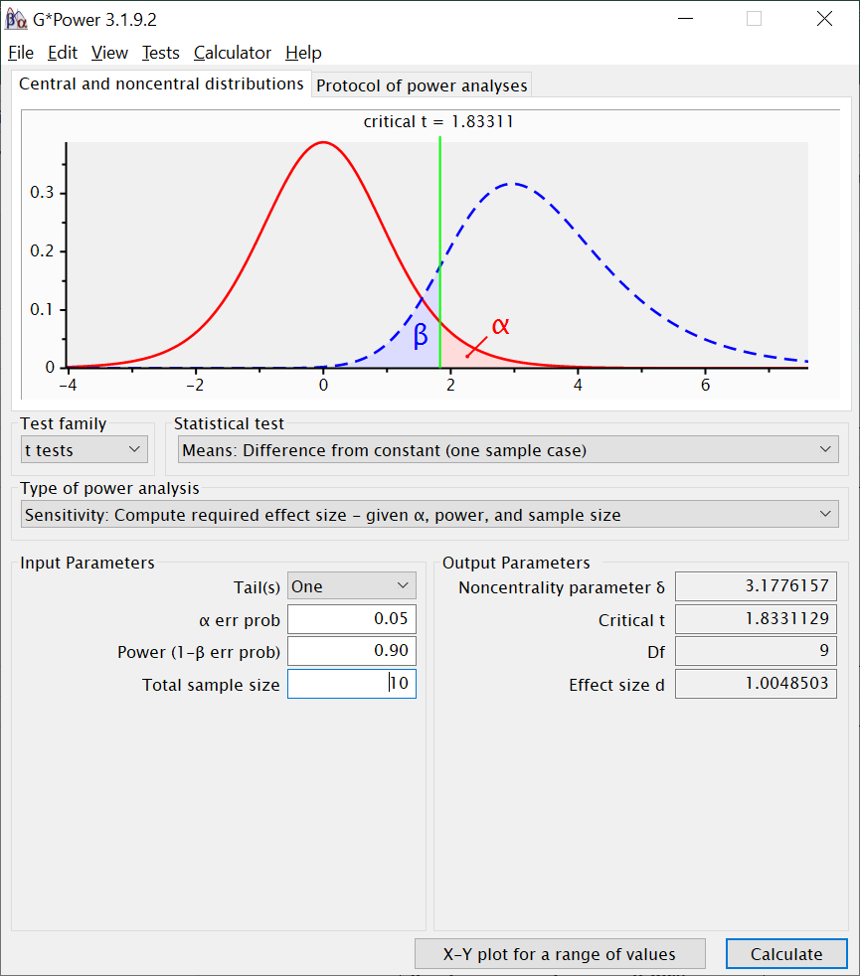
 |  |  |  |  | Kann man behaupten, dass das von Schallgeschwindigkeit verschieden ist? (Begründung) | Ja, es ist plausibel anzunehmen, dass sie langsamer sind als der Schall. Schallgeschwindigkeit (1236 km/h) liegt außerhalb des Intervalls

 |  |  |  |  | Kann man behaupten, dass Rentiere, die mit echtem Sternenstaub gedopt werden, schneller werden? | Veränderung (in km/h) | 322.0
 |  |  |  |  |  | p-Wert | 2.7281507608E-06
 |  |  |  |  |  | Entscheidung über H0 | verworfen
 |  |  |  |  |  | Veränderung in d | 3.0053872303

 |  |  |  |  | Kann man behaupten, dass Rentiere, die nur Placebo ("Fake-Sternenstaub") bekommen, schneller werden? | Veränderung (in km/h) | 113.1
 |  |  |  |  |  | p-Wert | 0.012693358061
 |  |  |  |  |  | Entscheidung über H0 | verworfen
 |  |  |  |  |  | Veränderung in d | 0.84611203514

 |  |  |  |  | Könnte man sagen, dass mit Sternenstaub gedopte Rentiere schneller als der Schall sind? (Begründung) | Nein, da das 95% KI für die mit Sternenstaub gedopte Gruppe die Schallgeschwindigkeit einschließt

 |  |  |  |  | Wie viel schneller als der Schall müssten gedopte Rentiere in Wirklichkeit sein, damit man mit einer Stichprobe von 10 gedopten Rentieren eine 90%ige Chance hat, ein signifikantes Ergebnis zu kriegen? | 1.2004081383 | Sie müssten ca 1,2 mal so schnell sein wie der Schall, oder auch: ca 1/5 schneller

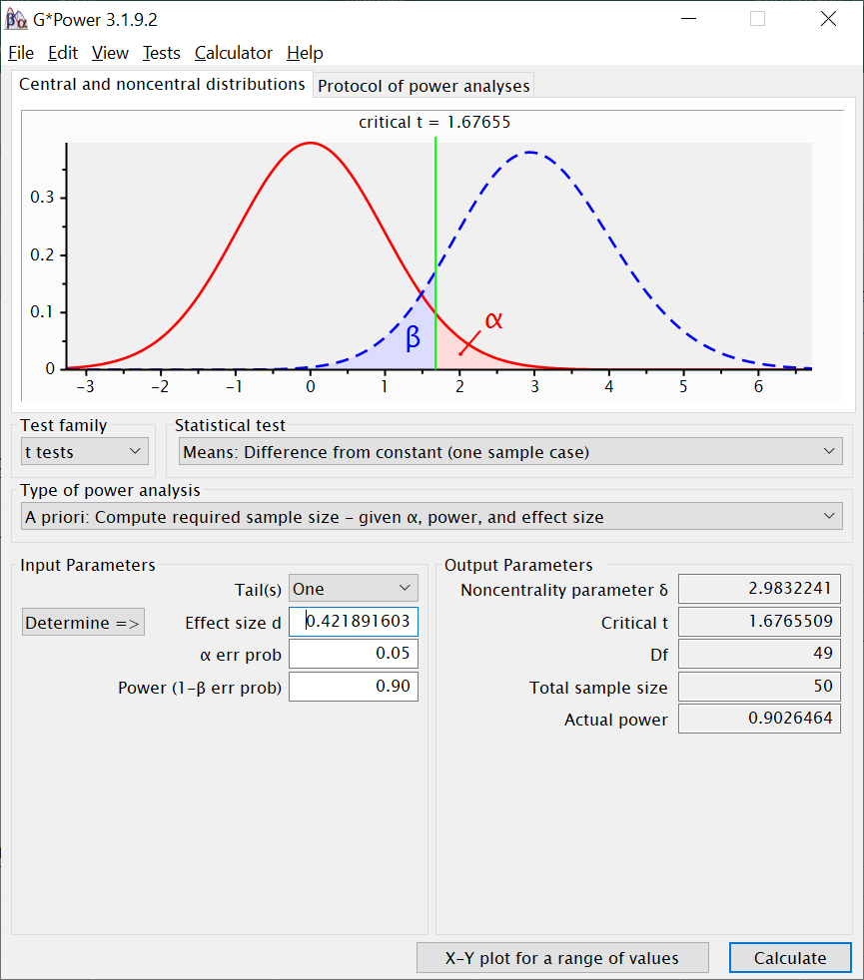
 |  |  |  |  | Angenommen gedopte Rentiere flögen tatschächlich im Schnitt mit 1340 km/h: Wie viele gedopte Rentiere hätte man untersuchen müssen, damit man eine Geschwindigkeit, die mindestens so viel nach oben von der Schallgeschwindigkeit abweicht, wie die oben angegebene, mit 90% Wahrscheinlichkeit durch ein signifikantes Ergebnis findet? | 0.42189160274 | 50 Rentiere

